Sheet1
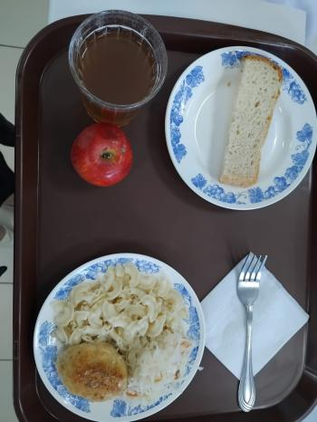
Школа | МБОУ Большекирсановская сош имени Героя Советского Союза Хайло В.А. |  |  | Отд./корп |  |  |  | День | 17/01/2024

Прием пищи | Раздел | № рец. | Блюдо | Выход, г | Цена | Калорийность | Белки | Жиры | Углеводы
Завтрак | гор.блюдо | 295 | Котлеты рубленные из бройлер цыплят | 90.00 | 32.90 | 317.45 | 12.52 | 24.05 | 12.65
 | гор.напиток |  | Компот из смеси сухофруктов (с вит С) | 180.00 | 3.93 | 119.52 | 0.60 | 0.08 | 28.81
 | хлеб | н | Хлеб пшеничный | 30.00 | 2.53 | 69.00 | 2.28 | 0.24 | 14.10
 |  | 203 | Макаронные изделия товарные с маслом | 100.00 | 5.40 | 130.48 | 3.64 | 3.86 | 20.31
 |  | 338 | Фрукты (яблоко) | 100.00 | 6.93 | 47.00 | 0.40 | 0.40 | 9.80
 |  | н | Овощи соленые (капуста квашенная) | 60.00 | 7.15 | 7.20 | 0.42 | 0.06 | 1.14
Завтрак 2 | фрукты

Обед | закуска
 | 1 блюдо |  | .
 | 2 блюдо
 | гарнир
 | сладкое
 | хлеб бел.
 | хлеб черн.

 |  |  |  | 560.00 | 58.84 | 690.65 | 19.86 | 28.69 | 86.81

